Hoja1
 | Palma Superior |  |  |  |  |  | Falange Proximal |  |  |  |  |  | Falange Medial |  |  |  |  |  | Falange Distal
 | X (mm) | Y (mm) | Z (mm) | X (º) | Y (º) | Z (º) | X (mm) | Y (mm) | Z (mm) | X (º) | Y (º) | Z (º) | X (mm) | Y (mm) | Z (mm) | X (º) | Y (º) | Z (º) | X (mm) | Y (mm) | Z (mm) | X (º) | Y (º) | Z (º)
Indice | 0 | 0 | 0 | 0 | 0 | 0 | 0 | 0 | 11.86 | 0 | 0 | 0 | 0 | -40 | 0 | 0 | 0 | 0 | 0 | -20 | 0 | 0 | 0 | 0
Medio | 0 | 0 | 0 | 0 | 0 | 0 | 0 | 0 | 35.85 | 0 | 0 | 0 | 0 | -45 | 0 | 0 | 0 | 0 | 0 | -25 | 0 | 0 | 0 | 0
Anular | 0 | 0 | 0 | 0 | 0 | 0 | 0 | 0 | 60.17 | 0 | 0 | 0 | 0 | -42 | 0 | 0 | 0 | 0 | 0 | -22 | 0 | 0 | 0 | 0
Meñique | 0 | 0 | 0 | 0 | 0 | 0 | 0 | 0 | 83.63 | 0 | 0 | 0 | 0 | -30 | 0 | 0 | 0 | 0 | 0 | -14 | 0 | 0 | 0 | 0
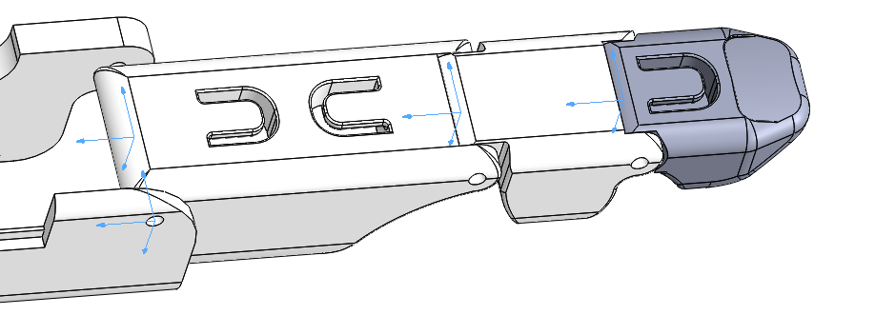

Z

Y

X

 | Palma Superior |  |  |  |  |  | Metacarpiano |  |  |  |  |  | Falange Proximal |  |  |  |  |  | Falange Distal
 | X (mm) | Y (mm) | Z (mm) | X (º) | Y (º) | Z (º) | X (mm) | Y (mm) | Z (mm) | X (º) | Y (º) | Z (º) | X (mm) | Y (mm) | Z (mm) | X (º) | Y (º) | Z (º) | X (mm) | Y (mm) | Z (mm) | X (º) | Y (º) | Z (º)
Pulgar | 0 | 0 | 0 | 0 | 0 | 0 | 6.7 | 90.5 | 24 | 90 | 0 | 0 | 4.62 | -67.5 | 32.82 | 0 | -90 | 67.88 | 0 | -34 | 0 | 0 | 0 | 0

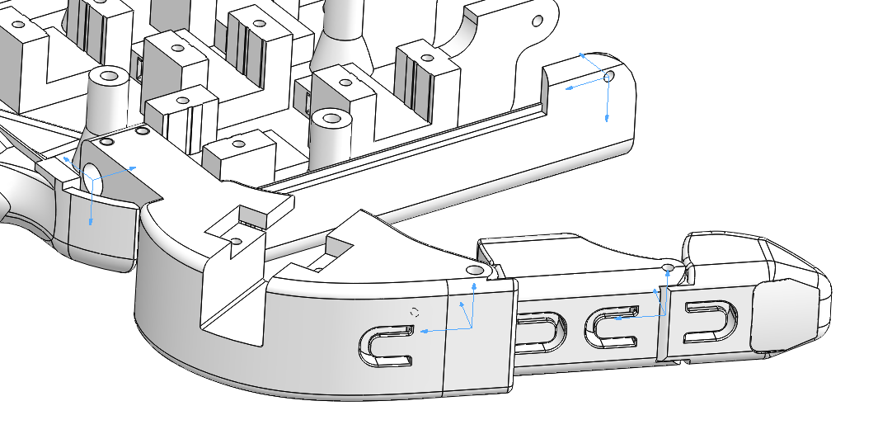

Z

Y
X
Y
Z

X
Z
Z
X
X

Y
Y

